关系图
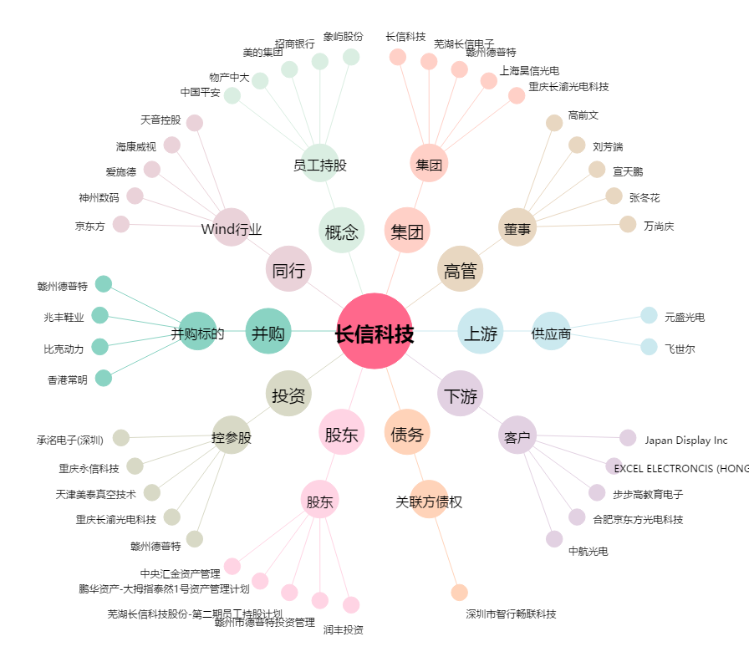
长信科技[300088.SZ] - 关系概览图

